Sheet1
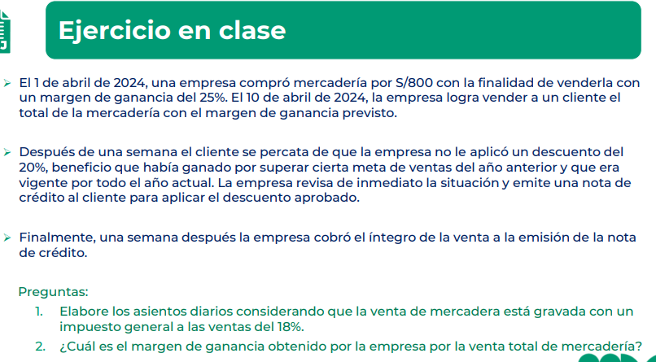
 | DATOS
 | Compra | 800
 | Margen de ganancia | 25%
 | Ganancia | 200
 | Valor de Venta | 1000
 | Igv | 18%
 | Precio venta | 1180

 |  | D | H
Caso A | Venta inafecta o exonerada
 | Cuenta por cobrar | 1000
 | Venta |  | 1000

 | Costo de venta | 800
 | Mercadería |  | 800

Caso B | Devolución 50%
 | Ventas | 500
 | IGV | 90
 | Cuentas por cobrar |  | 590

 | Mercaderia | 400
 | Costo de venta |  | 400

Caso C | Anticipos de cliente
 | Cuentas por cobrar | 1180
 | Anticipos de clientes |  | 1000
 | IGV |  | 180

 | Efectivo | 1180
 | Cuenta por cobrar |  | 1180

Caso D | Ventas diferidas (10% de la venta)
 | Cuentas por cobrar | 1180
 | IGV |  | 180
 | Ventas |  | 900
 | Pasivo diferido |  | 100

 | Costo de ventas | 720
 | Mercaderia |  | 720

 | Pasivo diferido | 100
 | Ventas |  | 100

Caso E | Venta por US$ 200 (TC S/ 4.5)
 | Cuentas por cobrar | 1062
 | IGV |  | 162
 | Ventas |  | 900

 | Costo de ventas | 800
 | Mercaderías |  | 800

